상품제안서
우리 방짜유기 술잔 4P 비단보자기 포장 | 상품코드: F25721

 |  |  |  |  |  |  | 02-412-0044 | www.easy1.co.kr
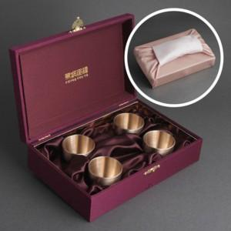

【상세/제작정보】 | 우리를 생각나게 해주는 유기술잔

【인쇄/포장옵션】 | 레이저 / 쇼핑백

【공급단가】 | 수량 | 20~ | 50~ | 100~ | 300~ | 500~
*VAT별도 | 단가 | 75,000원 | 73,800원 | 72,000원 | 70,200원 | 69,000원

【상품 URL】 | https://easy1.co.kr:443/src/goods_detail.php?gdno=25721

